PASANTÍA-Avance5 y Anteproyecto
Investigación Dirigida
MODALIDAD DE PASANTÍA
RÚBRICA PARA LA REVISIÓN DEL AVANCE 5 Y CALIFICACIÓN DEL ANTEPROYECTO FINAL
Indicaciones para comprender la Guía de Evaluación: Esta guía de evaluación tiene el objetivo de retroalimentar al estudiante para la revisión del Avance 5 y para la calificación del Anteproyecto final. Todos los informes serán revisados por el profesor de la asignatura y en algunos casos serán revisados por la Comisión de TFG. Estos casos que revisará el miembro de la Comisión de TFG, son seleccionados según evolución y desarrollo que tuvo el informe en el curso. Por tanto habrá guías de evaluación que no tendrán comentarios ni calificación por parte del miembro de la Comisión de TFG, únicamente del profesor del curso. ( Los casos que tienen revisión de miembro de la Comisión de TFG se indicará el nombre del miembro y casos que no tiene revisión por miembro de Comisión de TFG se indicara en el nombre del miembro: NO SE APLICA). A continuación se explica como esta hoja de Excel comprende una la guía de evaluación para los dos instrumentos: Avance 5 y Anteproyecto final, lo cual permite darle seguimiento a las mejoras solicitas por el o los docentes.
Indicaciones para interpretar y completar la guía de evaluación para el Avance 5: El avance 5 no tiene calificación es decir puntuación, únicamente comprende la retroalimentación de las mejoras o cambios hacer .s importante comprender que la columna B: Errores tipificados, contiene la lista de errores frecuentes en los informes y por tanto se han tipificado para la guía de evaluación, para saber si el informe tiene el error tipificado será la columna C en que indicará si el error se presenta en el avance 5 con una X, si no tiene la X es decir está vacía casilla es que está correcta la sección. Las columnas D y E son para comentarios específicos de los miembros de la Comisión de TFG. Este instrumento le servirá al estudiante para realizar las correcciones en su avance 5 y que deberá entregar la versión Anteproyecto final para que la Comisión verifique los cambios solicitados y emita una calificación final.
Indicaciones para interpretar y completar la guía de evaluación para el Anteproyecto final : El Anteproyecto Final se calificará según la puntuación dada por criterio en la guía de evaluación en la columna G asociada a los errores indicados. La nota tiene un valor 25 % de la nota final y se califica sobre 100 pts. En caso que el informe sea calificado únicamente por el profesor de la asignatura de Investigación Dirigida, este asignará el puntaje según el criterio y la nota será la suma de los puntos dados en la columna H. En los casos en que el informes se evalúe por el profesor de la asignatura y un miembro de la Comisión de TFG, la nota final será el promedio simple de las calificaciones dadas por cada uno de ellos, como producto de la suma de los puntos en las columnas H para el profesor del curso y columna I para el miembro de la Comisión.
NOMBRE ESTUDIANTE: (INDICAR TODOS LOS ESTUDIANTES) | Eddy Nuñez Salazar
 | César Sánchez Quirós
INDICAR TÍTULO DEL PROYECTO | PROPUESTA DE DESARROLLO DE UNA APLICACIÓN WEB PARA mejorar el proceso de gestión de activos en la Fundación Tecnológica de Costa Rica
LICENCIATURA: INDICAR CÓDIGO : 89,90,91,92 Y NOMBRE | 92 Ing. Informática y Desarrollo de Aplicaciones WEB
NOMBRE PROFESOR DEL CURSO | Kattia González Ulate | NOMBRE MIEMBRO COMISIÓN (Si el informe no tiene revisión directa de miembro indicar NO SE APLICA)
GUÍA DE EVALUACIÓN PARA LA REVISIÓN DEL AVANCE 5 Y CALIFICACIÓN DEL ANTEPROYECTO MODALIDAD PROYECTOS |  | RETROALIMENTACIÓN DEL AVANCE 5 (para retroalimentación completan las 3 columnas en VERDES, no hay puntuación solo retroalimentación ) |  |  | CALIFICACIÓN DEL ANTEPROYECTO FINAL (da puntuación según criterio con base 100 pts.)
SECCIONES DEL INFORME | Errores tipificados (son errores frecuentes, para saber si el informe tiene el error se indica en la siguiente columna con X) | Si el error tipificado se presenta se indica con una X, si está vacío no hay error | Observaciones Profesor de Investigación Dirigida | Observaciones Miembro de Comisión de TFG | Si el error se presenta en anteproyecto se indica con X | Puntos máximos son por sección | Puntos dados Profesor Investigación Dirigida | Puntos dados miembro Comisión TFG | OBSERVACIONES GENERALES (Cada docente que haga una observación debe al final indicar el nombre)

TÍTULO DEL PROYECTO | El título no cumple con formato y orden indicado en formato:" Propuesta" + qué va hacer + con qué herramienta -tecnología o metodología + para mejora qué + Dónde . Con el fin de darle valor al proyecto. No debe haber puntuación en título, la cantidad de palabras debe ser comedida a un título atractivo. |  |  |  |  | 2
 | El título no tiene relación con el objetivo general.
 | El título de no refleja un tema relacionado con la licenciatura que cursa
 | Otro: (indicarlo)
Parte preliminar del informe
Historial de cambios | Datos incompleto o erróneo |  |  |  |  | 2
Portada | Datos incompleto o erróneo
Hoja para firmas | Datos incompleto o erróneo
Declaración jurada | Falta completar secciones. Título indicado no corresponde con el trabajo. No está firmada
Dedicatoria | Falta completar sección
Agradecimientos | Falta completar sección
Tabla de contenidos | Falta completar sección
Índice de tablas | Falta completar sección | x | Arreglar la secuencia de las tablas
Índice de figuras | Falta completar sección
Glosario | Falta completar sección o no está en orden alfabético.
Resumen | No se debe desarrollar aún
 | Otro: (indicarlo)
CAPÍTULO I NTRODUCCIÓN
1.1 Antecedentes de la pasantía | Confunde la introducción con un resumen. |  |  |  |  | 5
 | La introducción no es clara o suficiente
 | No realiza referencia de 3 investigaciones
 | No realiza el formato para presentar datos de investigaciones: Introducción al tema, autor (año), título de tesis, grado, universidad, país, información que se toma de la tesis, análisis de la información y qué aporta esa información al TFG actual.
 | Las referencias de TFG están incluidas en la bibliografía referenciada al final del informe.
 | Otro:(describirlo)
1.2 Marco de referencia o situacional | No presenta en forma clara el perfil de la empresa |  |  |  |  | 5
 | No hay referencia de las fuentes.
 | La visión y misión no están como citas textuales y no tienen referencia.
 | Otro:(describirlo)
1.3 Planteamiento de la problemática | La descripción de la problemática es confusa y no se identifica claramente el problema |  |  |  |  | 10
 | Análisis sin fundamento y no hay datos que fundamenten la problemática
 | No presenta correctamente problemática
 | Desarrolla la problemática en forma superficial
 | Ausencia de la referencia de las fuentes de información de donde tomó los datos de apoyo de la problemática.
 | Presenta la solución y no los problemas.
 | Problemática no se relaciona con especialidad de Lic.
 | La descripción de la problemática no está relacionada con el título del proyecto.
 | Otro:(describirlo)
1.4 Justificación | No presenta datos oficiales de la empresa que justifiquen el proyecto |  |  |  |  | 10
 | No justificación no pone en relieve la importancia del proyecto para la empresa
 | No fundamentada el desarrollo de la pasantía con datos oficiales que muestren el proyecto tiene justificación.
 | Ausencia de la referencia de las fuentes de información APA.
 | Otro:(describirlo)
1.5 Beneficios y beneficiarios | Falta detalle de beneficios orientando a lo que se va proponer |  |  |  |  | 10
 | La descripción de los beneficios no es posible identificar los entregables a desarrollar.
 | Otro:(describirlo)
 | Falta detalle de beneficiarios de acuerdo del impacto del proyecto, se hace un análisis muy local.
 | Otro:(describirlo)
1.6 Objetivos | En forma general los objetivos no logran resolver la problemática presentada |  |  |  |  | 4
1.6.1 Objetivo general | No cumplen con el formato de redacción
 | EL objetivo no comprende en forma clara la resolución de la problemática
 | El objetivo general no se alinea con el título del TFG
 | Otro:(describirlo)
1.5.2 Objetivos específicos | No cumplen con el formato de redacción
 | No presenta todos los objetivos específicos: diagnosticar, analizar, diseñar, implementar y evaluar
 | El estudiante no visualiza que los objetivos específicos son los pasos del proceso de resolución del problema presentado
 | Los objetivos específicos no están personalizados al proyecto, se describen en forma muy general. Por ej. Diagnosticar la situación actual.
 | Otro:(describirlo)
CAPÍTULO II: ALCANCE Y METODOLOGÍA
2.1 Restricciones y Suposiciones | Falta análisis o suposiciones fundamentadas para el desarrollo del proyecto |  |  |  |  | 5
 | Falta análisis o restricciones fundamentadas para el desarrollo del proyecto
 | Otro:(describirlo)

2.2 EDT (desglose por objetivos cada objetivo indica actividades a realizar) | EL EDT no está en relación de uno:uno las actividades con los entregables, cada una de las actividades debe orientar al desarrollo de un entregable. |  |  |  |  | 5
 | Es importante revisar el EDT, pues debe haber una relación entre los entregables y las cajas. Hay actividades como: Programación de reuniones que no son conducentes a entregables, y que son parte de las grandes actividades.
 | La redacción se hace en forma incorrecta, generalmente como un objetivo.
 | No se da la numeración a las actividades
 | Otro:(describirlo)
2.3 Entregables por actividades de EDT (tabla actividad= entregable en actividad) | El nombre de los entregables definidos son muy generales y falta detalle técnico y personalizar con el proyecto |  |  |  |  | 20
 | La descripción de los entregables es muy general y carece de detalles técnicos relacionados con la especialidad de la licenciatura que cursa.
 | Los entregables definidos no parecen cubrir las expectativas definidas en los beneficios para resolver la problemática.
 | Otro:(describirlo) |  | Revisar las observaciones se que indican en el documento
2.4 Cronograma (según actividades EDT, indicando tiempo por actividad) | No diseña con base en las actividades del EDT |  |  |  |  | 5
 | EL tiempo indicado no corresponde al desarrollo del TFG
 | No es un cronograma Gantt
 | Otro:(describirlo)
2.5 Metodología de trabajo (detalle metodología aplicada por actividades indicadas en EDT y según orden cronológico a desarrollar) | No se utilizan las actividades del EDT para describir las estrategias metodológicas |  |  |  |  | 5
 | No explica en forma clara y detalla Descripción de: Cómo se recolectan y analizan los datos, cómo se hizo?, qué herramientas, metodología, tecnología, lenguaje, etc. Se utilizó? Cómo se valida y aprueba? Quién lo aprobó (indicar nombre y puesto)?
 | Las descripciones de las estrategias no describen herramientas o metodologías relacionadas con la actividad de la especialidad de la Licenciatura.
 | Otro:(describirlo)
Anexos | No cumple con el contenido y formato indicado en el Manual para elaborar el informe. No se presenta la numeración y título. |  |  |  |  | 2
 | No presenta o presenta en forma incorrecta los anexos de: la plantilla que no trabaja en la empresa donde realiza la pasantía, Plantilla de aprobación de entregables y / o plantilla de encuesta de desempeño del estudiante.
 | Los anexos del informe no son referenciados en el texto del informe.
 | Otro:(describirlo)
ATENCIÓN: OTROS ASPECTOS DE FORMATO
Comenta la figuras y tablas | No realiza el comentario, análisis o discusión de las tablas o figuras |  |  |  |  | 10
Figuras | Titulo mal ubicado, debe ir parte debajo de la figura con la fuente
Tablas | Título mal ubicado, debe ir arriba, fuentes y notas debajo de tabla
Fuente de figura y tablas | El Formato la fuente debe ser similar al de una cita textual, debe indicar página.
Gráficos | Los gráficos no contienen el título de las variables, medidas y cualquier otra información que ayude a comprenderlo en forma autónoma. (deben estar dentro de la imagen).
Redacción de informa | Redactado en tiempo futuro, es un informe posteriori.
 | Redactado en primera persona (yo, nos, nosotros) debe ser impersonal (ej. Se observa, se analiza..)
Formato de cita textual < 40 palabras APA | No incluye las comillas iniciales y finales o la separa de margen izquierdo, o le da doble espacio, no incluye la referencia de la fuente. (explicación al final )
Formato de citas textuales > 40 palabras APA | Incluye comillas, no da doble espacio, no separa el texto del margen izquierdo o no incluye la referencia de la fuente. (explicación al final )
Referencia de la fuente para citas textuales APA | No cumple formato APA (autor (es), año, pág.)
Referencia de la fuente para citas contextuales | En aquellas párrafos en que se resume de un texto se debe incluir la referencia de la cita (autor, año)
La lista de referencias bibliográfica | El formato de la referencia bibliográfica al final del informe no cumple con el formato APA
Otro:(describirlo)
OPINIÓN GLOBAL DE ANTEPROYECTO | Dar una visión global del anteproyectos indicando los aspectos positivos a resaltar y aspectos a mejorar en forma global. |  |  |  |  | 100
 |  | La siguiente indicación es para el profesor del curso: una vez completada la retroalimentación del Avance 5, tanto por usted como por el miembro de la Comisión de TFG, si el caso, deberá subir en la guía de evaluación en la plataforma y el archivo del Avance 5 con el detalle de las correcciones. Además de incluir un comentario general dentro de la actividad del Avance 5 en la plataforma, con el fin que el estudiante pueda saber que está lista la retroalimentación. No hay calificación. |  |  | NOTA DEL ANTEPROYECTO FINAL |  |  |  | Siguiente indicación es para el profesor del cursos responsable de subir ; guía de evaluación, archivos con comentarios del Anteproyecto final e incluir la calificación dentro de la actividad en la plataforma. PARA EL CALCULO DE LA NOTA DEL ANTEPROYECTO FINAL TOME EN CUENTA LO SIGUIENTE: Si la revisión la hizo solamente usted, indique en esta casilla de Nota final correspondiente a los totales obtenidos. Pero, si la revisión la hizo con un mimbro de la Comisión de TFG se debe hacer un promedio simple con la calificación del profesor y calificación del miembro de la Comisión . La calificación o nota del Anteproyecto final debe ser incluida en la plataforma en la actividad con base en 100 puntos.

INFORMACIÓN DE SOPORTE PARA FORMATO APA

 |  | INDICACIÓN FINAL PARA EL ESTUDIANTE: El hecho que el estudiante apruebe la asignatura Investigación Dirigida, no significa que los restantes participantes de las revisiones futuras no puedan pedir cambios a los capítulos desarrollados del informe en esta asignatura. El informe de TFG tiene un proceso de revisión total en forma permanente, como cualquier informe de investigación y trabajo final de graduación. Es decir, la omisión de identificación de errores o mejoras en esta etapa, no genera derecho de no cambio en las etapas posteriores proceso de TFG.

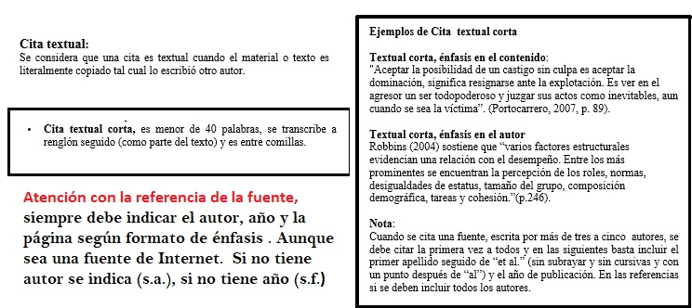

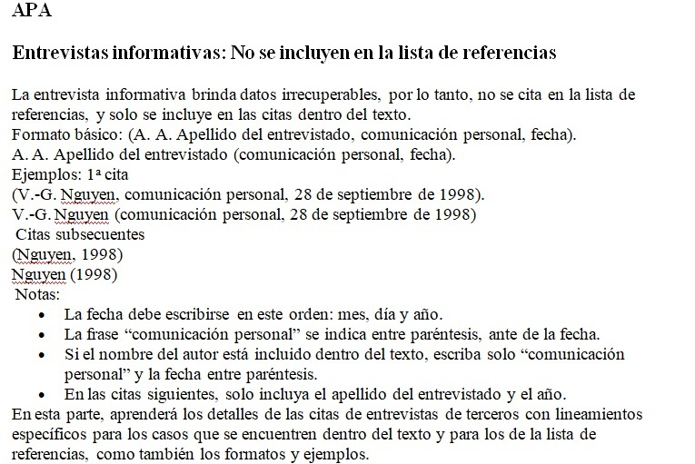

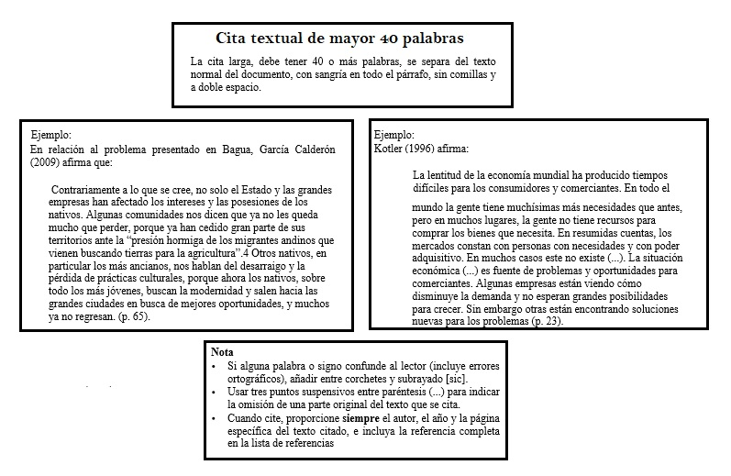

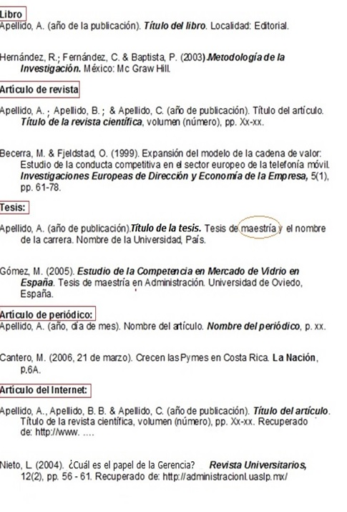
Referencia bibliográfica APA | (algunos ejemplos: respetar todo en formato. Autores un solo apellido, si no tiene año se indica (s.f.), si no tiene autor se indica (s.a.)

APA
Se muestra formatos más usados en APA .
Observé que se debe respetar:
Mayúsculas,
Signos de puntuación,
Sangría Francesa( en la segunda y demás líneas), negrita e cursiva.

